估值总览
Apple Inc — 成熟公司估值总览
基准日 2026-06-18 币种 USD 当前股价 298.01 ⚠️ 估值方法演示,不构成投资建议

一、结论汇总(各法 vs 现价)
方法 | 基准每股价值 | 区间下沿 | 区间上沿 | 相对现价
DCF 现金流折现 | 107.36 | 90.90 | 127.67 | 高估 -64%
DDM 股息折现 | 未选用 | — | — | —
相对估值(倍数法) | 175.46 | 150.17 | 221.88 | 高估 -41%

反向DCF:现价隐含显性期增速 ≈ 17.4% 历史营收CAGR = 1.8%

二、估值区间足球场图
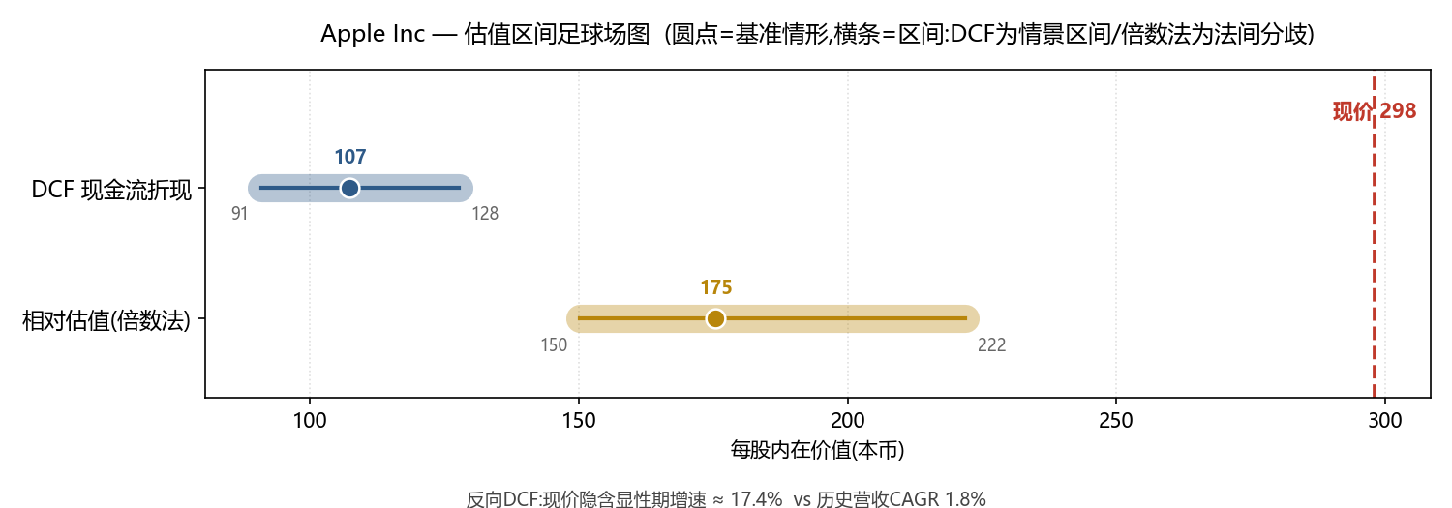

三、综合判断
〔综合判断:各法是否收敛?偏离现价多少?最终高估/低估/合理的结论与理由。DCF三情景与倍数法分叉时不要硬取平均,要解释分歧来源(增长/可比性/折现率/周期)。〕

